상품제안서
스위스와그너 뉴머니클립 샤무드 | 상품코드: S25128

 |  |  |  |  |  |  | 02-713-8555 | www.synergygift.co.kr
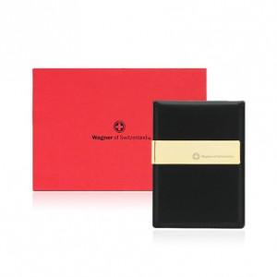

【상세/제작정보】 | <p style="text-align: center;" align="center"><span style="font-family: 나눔고딕; font-size: 9.5pt; text-indent: 0in;">소가죽과 코오롱샤무드가 조화되어 따뜻함과 부드러움을 동시에 강조한 제품입니다.</span></p> <p style="text-align: center; line-height: 12pt; margin-top: 0pt; margin-bottom: 0pt; margin-left: 0in; text-indent: 0in; direction: ltr; unicode-bidi: embed;" align="center"><span style="font-size: 9.5pt; font-family: 나눔고딕; vertical-align: baseline;">편안한 복장으로 외출시 간편하게 휴대하기 편리한 제품입니다. </span></p> <p style="text-align: center;" align="center"><span style="font-size: 9.5pt; font-family: 나눔고딕; vertical-align: baseline;">또한 금속장식은 </span><span style="font-size: 9.5pt; font-family: 나눔고딕; vertical-align: baseline;">24K </span><span style="font-size: 9.5pt; font-family: 나눔고딕; vertical-align: baseline;">순금으로 도금하여 고급스러움과 시크한 멋을 동시에 구현했습니다.</span></p>

【인쇄/포장옵션】 | 불박 / 포장지포장

【공급단가】 | 수량 | 50~ | 100~ | 500~ | 1,000~ | 2,000~
*VAT별도 | 단가 | 14,000원 | 12,600원 | 12,150원 | 11,700원 | 11,250원

【상품 URL】 | https://www.synergygift.co.kr:443/src/goods_detail.php?gdno=25128

